견적서
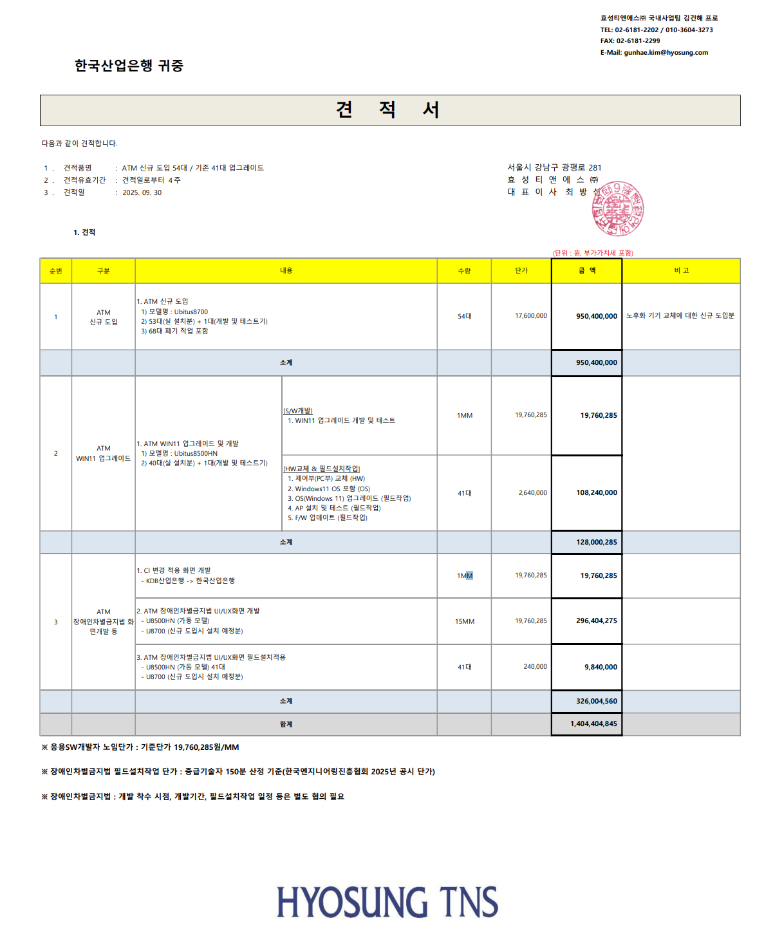
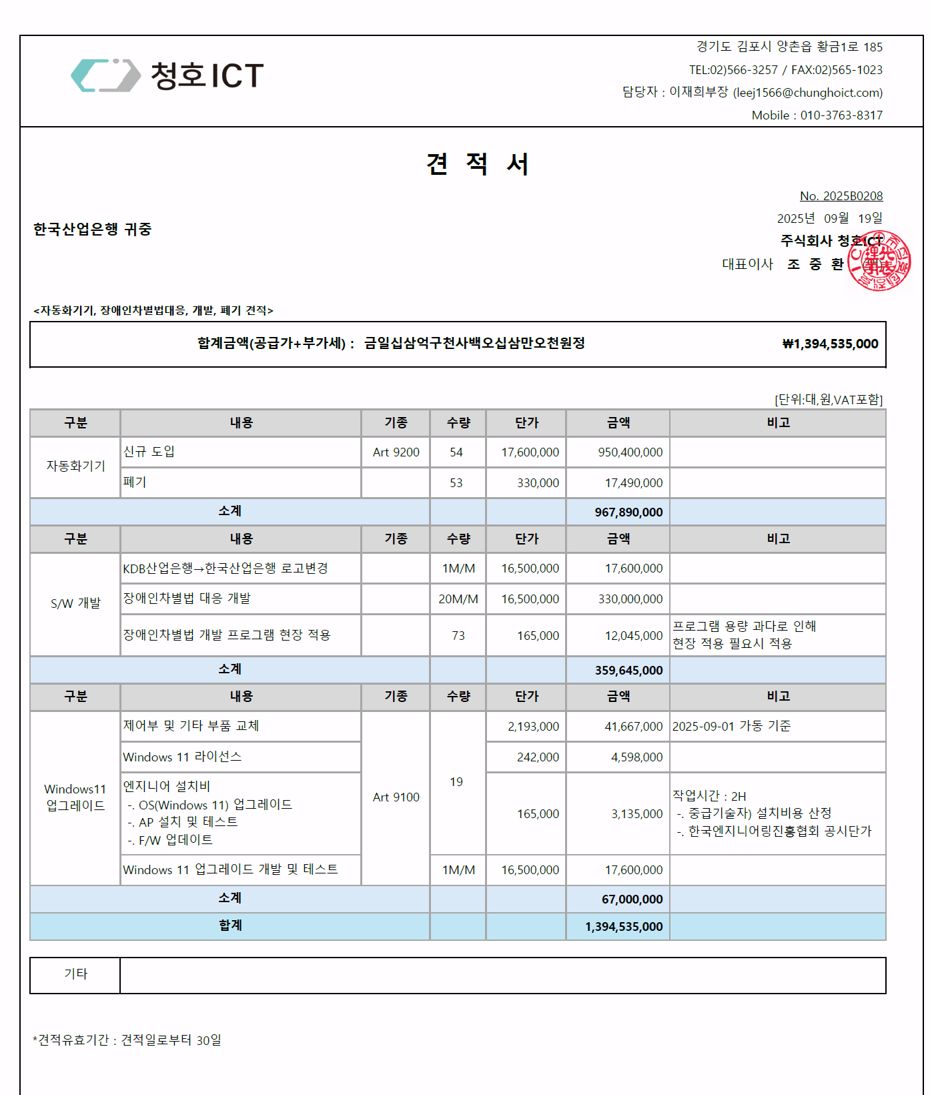
신규 도입 108대 견적서
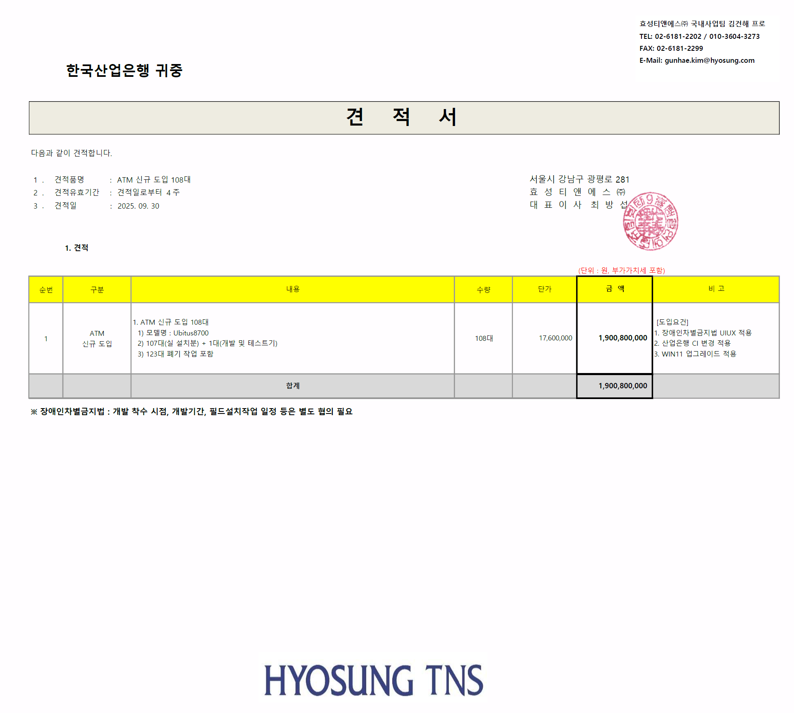

#참고(신규도입 54대(기술지원 종료분) + 기기 업그레이드 견적)

